Esc. Crecimiento
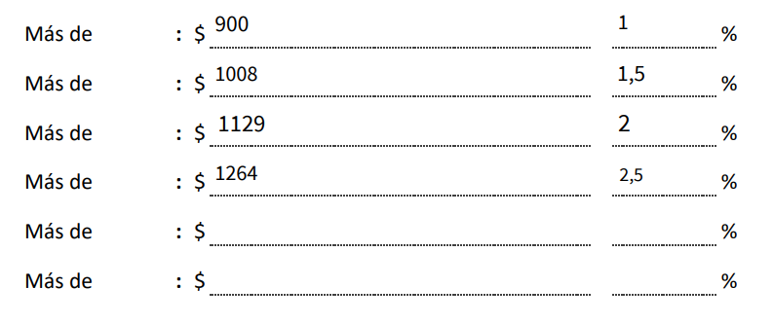
Suma de Importe Neto Pedido | Suma de Importe Neto Entregado
933,974,154 | 849,906,228 | 0%

